风机、净化器
厨房风机净化器类设备采购清单
编号 | 名称 | 参考规格 | 数量 | 单位 | 品牌1 | 品牌2 | 品牌3 | 材料技术参数 | 参考图片
1 | 低噪音高压抽风柜机 | 7.5KW | 1 | 台 | 格力达 | 德通 | 德粤 | 1.材料：SPHC热轧钢板1.5mm； 2.蜗壳：SPHC热轧钢板3mm； 3.支架、底座材质:8#槽钢+Q235;5#角钢 4.叶轮：5mm+3mm+2mm热轧钢板； 5.支架、底座材质:8#槽钢+Q235;5#角钢 6.风机软接:硅橡胶耐高温防火布 1.0mm； 7.减震器:弹簧减震器； 8.主轴、规格:45#钢车制Z310-2 9.除锈、刷油设计要求（除微锈、防锈漆2遍、调和漆2遍 ）； | 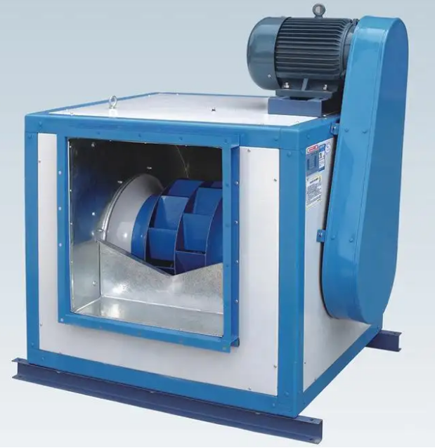
2 | 超低空静电处理器 | 20000风量 | 1 | 台 | 科蓝 | 速科 | 速八 | 1、设备净化效率不低于98%。 2、设备采用智能数字电源，具有智能检测电场清洁情况能自动调节电流大小，并可选择高效或智能运行模式。 3、设备外壳采用优质碳钢冷板抗紫外线，耐用性极好，适合户外使用，外壳采用热固性纯聚酯粉末涂料喷涂处理，外壳厚度不低于1.5mm ，设备电场采用钢性好、不易变形、使用寿命长的不锈钢蜂巢式电场，可单独拆卸方便安装维护； 4、设备面板带有数字显示屏，显示运行电流、故障代码。设备安全性能好，安装有门磁，具有开门断电功能； 5、功率：4727W/220v 6、▲高压电场应符合GB/T 2423.2-2008《电工电子产品环境试验 第2部分：试验方法 试验 B：高温》，其中高压电场应入箱后在（70±2）℃条件下放置96h高温老化，结束室温处理2h后，检查样品外观，结构以及功能正常，要求具有CMA或CNAS标识的合格检验报告关键信息复印件及出具全国认证认可信息公共服务平台(http://cx.cnca.cn)的检测报告查询记录。 | 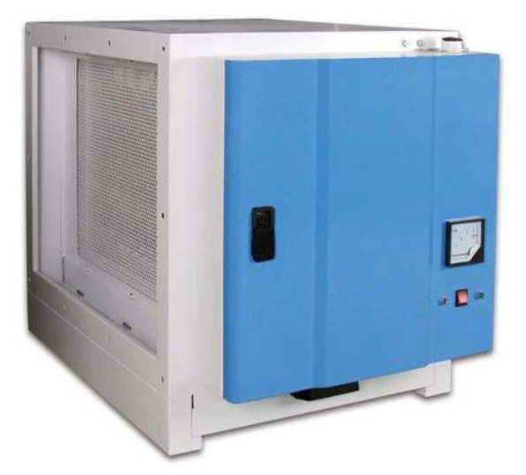
3 | 低噪音抽风柜机 | 5.5KW | 1 | 台 | 格力达 | 德通 | 德粤 | 1.材料：SPHC热轧钢板1.5mm； 2.蜗壳：SPHC热轧钢板3mm； 3.支架、底座材质:8#槽钢+Q235;5#角钢 4.叶轮：5mm+3mm+2mm热轧钢板； 5.支架、底座材质:8#槽钢+Q235;5#角钢 6.风机软接:硅橡胶耐高温防火布 1.0mm； 7.减震器:弹簧减震器； 8.主轴、规格:45#钢车制Z310-2 9.除锈、刷油设计要求（除微锈、防锈漆2遍、调和漆2遍 ）；
4 | 风机、静电吊装支架 |  | 2 | 套 | / | / | / | 与风机配套 | 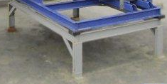
5 | 减振器 | 96KG | 6 | 个 | / | / | / | 阻尼式内置弹簧 | 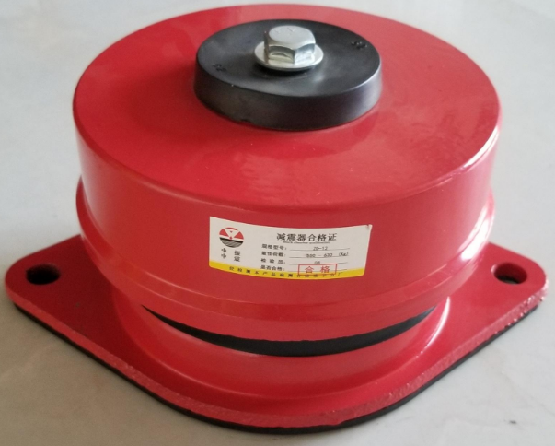
6 | 变频可调节式电箱带定时器 | 7.5KW | 1 | 套 | / | / | / | 含风机电机连接电线 | 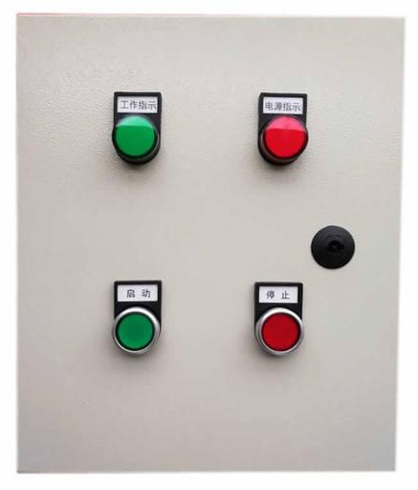
7 | 防火阀 | 600*400 | 1 | 个 | / | / | / | 1.类型:风管防烟防火阀； 2.规格:自动式带温度熔点； | 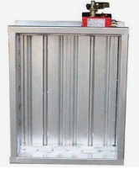
8 | 止回阀 | 600*400 | 1 | 个 | / | / | / | 1.类型:风管止回阀
9 | 风机软接 | 耐油帆布 | 4 | 套 | / | / | / | 1.材质：防火帆布 2.做法：三层重叠式安装 | 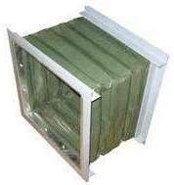
上述项目报价包含：安装、运输、存储、税费等费用。为本区域所有设备提供安装调试技术服务，包括旧设备拆除，清理转运到甲方指定地点存放并对现场所破坏区域进行修复，新设备必须接驳的给排水，供电等必须完成对接，机电设备及机电路安装系统须符合《民用建筑电气设计规范》(JGJ/T16-92）的规范标准。所有报价材料需严格按照采购文件说明响应，采用国标材料正负差不允许超过2c，如验收检测不达标即取消中选资格。

